Sheet1
沙发3详情页分析
模块名称 | 主视觉效果特点 | 核心优点 | 配图
品牌与活动开场区 | 以红色品牌Slogan开场，搭配浅米色沙发全景图，营造出温暖、治愈的氛围。顶部的限时优惠和促销标签，直接吸引用户注意力。 | 红色标头与浅米色沙发形成视觉对比，既传递品牌自信，又突出产品柔和质感。开场即展示促销信息（如“限时直降”、“顺丰包邮”），利用用户的价格敏感心理，快速抓住眼球。全景图让用户对沙发的整体造型和家居适配性有直观感受。 | 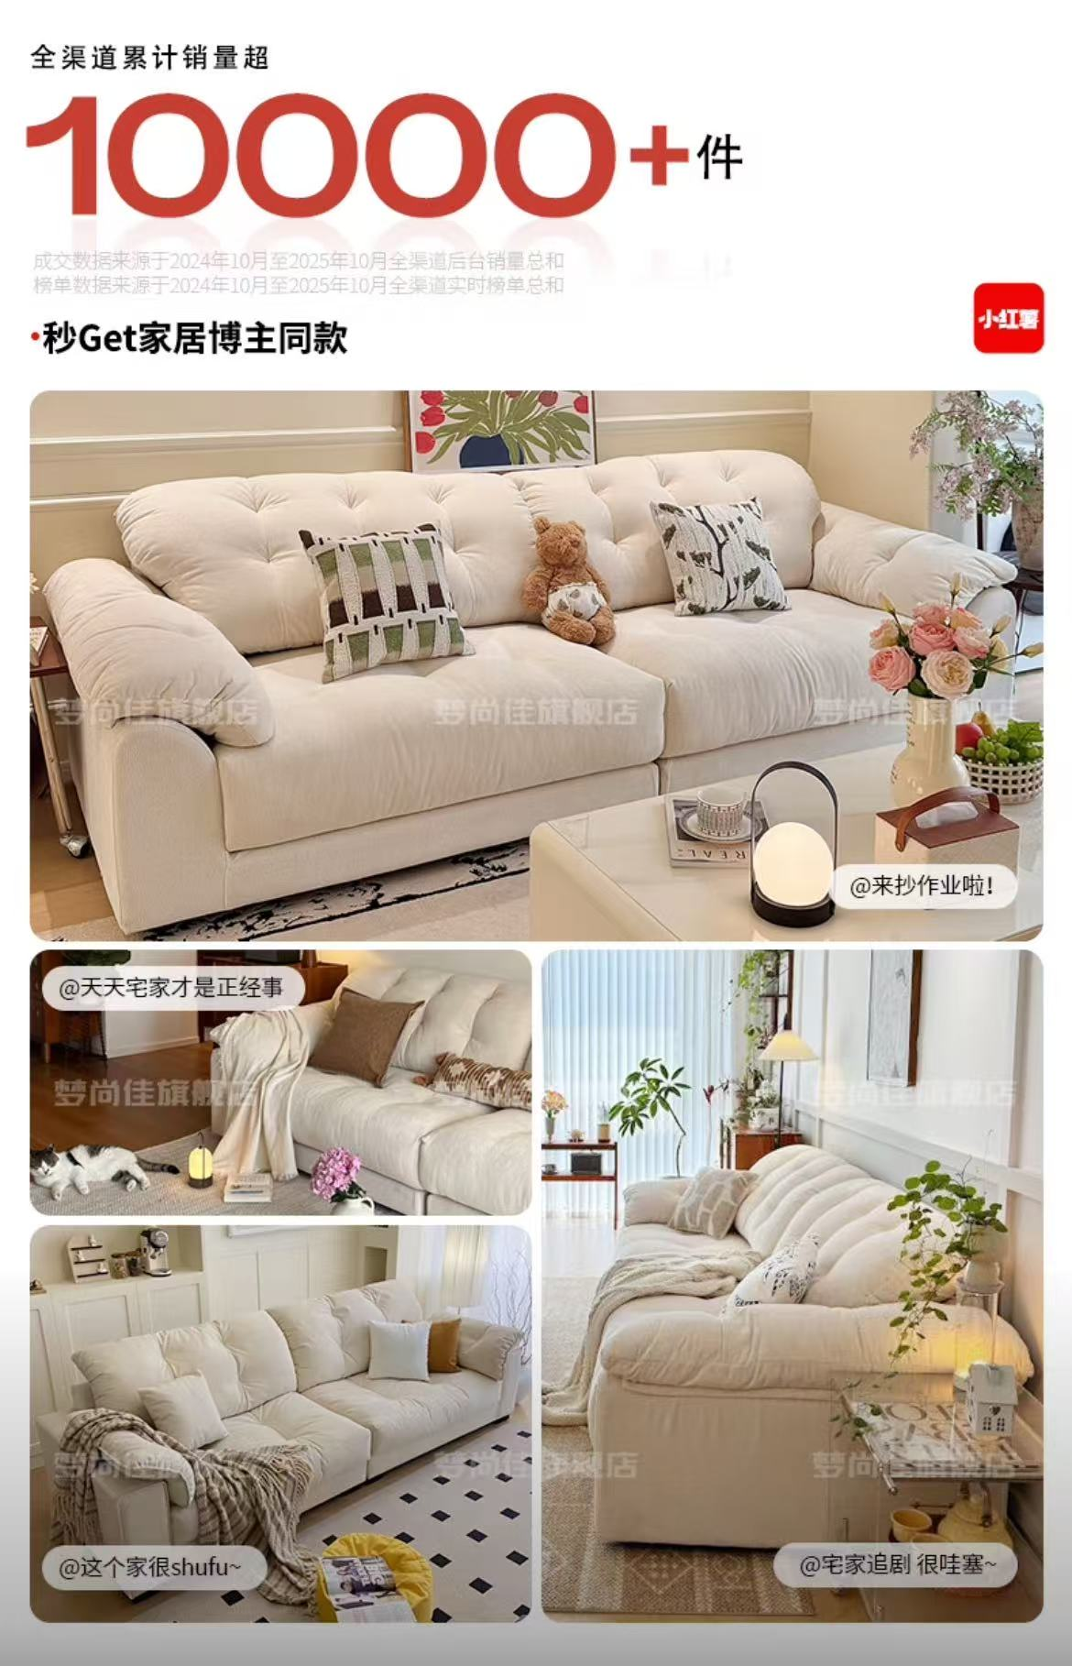
核心卖点区 | 通过“蓬松感的秘密”、“新一代格调沙发”等标题，结合模特沉浸式体验图和功能拆解图，将“软、弹、糯”的坐感具象化。 | 用“55cm鹅绒座包”、“蓬松托感”等具体数据和比喻，让抽象的“舒适”变得可感知。模特放松躺卧的场景图，真实传递产品的舒适体验，引发用户向往。细节特写（如面料纹理、内部填充）展示了高品质的用料，增强说服力。全面建立信任，促进最终下单
材质与工艺区 | 以“云朵般的触感”为主题，通过面料特 写、防污测试、结构拆解等图文，深入解析产品的材质与工艺。 | 防泼溅测试的动态图片，直观展示了面料的实用性，解决了用户对 “白色沙发难打理” 的顾虑。“宠物友好” 的场景设计，精准击中养宠人群的痛点，扩大了目标客群。结构剖面图清晰展示了沙发的内部框架和填充层次，体现了专业度和品质感。
场景体验与搭配区 | 通过“奶油风”、“极简风”等多种家居场景图，以及不同颜色沙发的搭配展示，为用户提供丰富的软装参考。 | 多风格场景展示，让不同审美偏好的用户都能找到共鸣，提升产品适配性。多色可选的对比图，方便用户根据自家装修风格进行选择，降低决策成本。生活化的场景（如家庭观影、午后小憩），让用户能想象产品融入自己生活的样子，增强情感连接。
信任保障与转化区 | 以“多重权威机构检测”为核心，结合质检报告、安装说明和用户评价，全面打消用户的购买顾虑。 | 权威质检报告和环保认证，用专业背书建立信任，提升了用户的购买体验和满意度。

